1.1
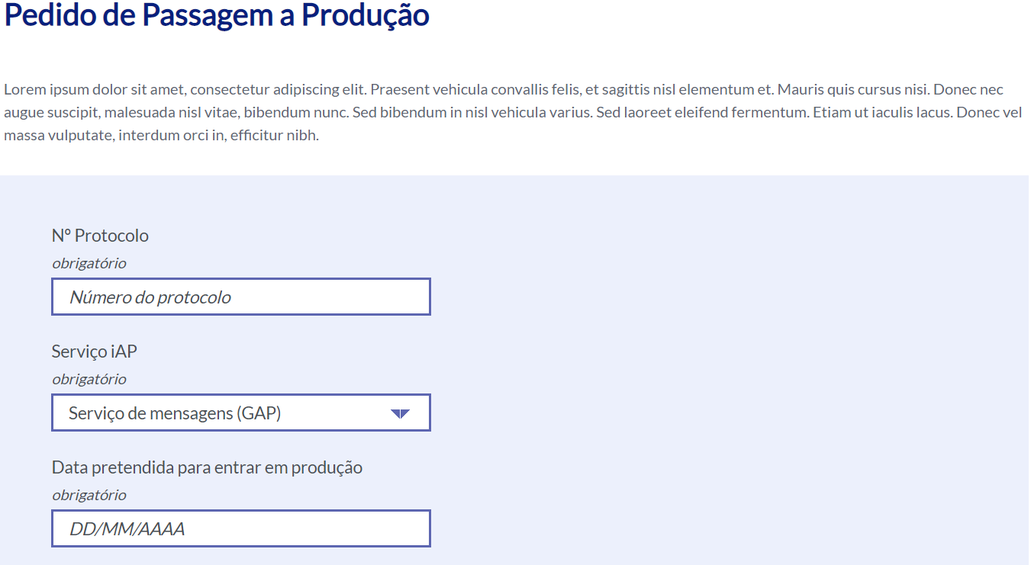
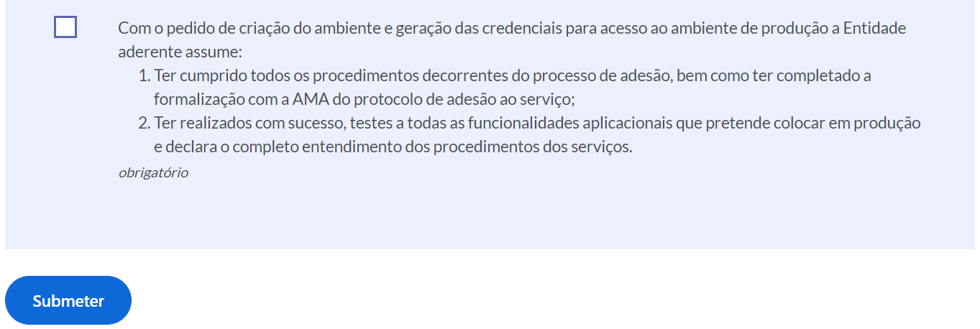
voltar à página inicial |  |  |  | 1 - FORMULÁRIOS
 | S | N | NA
 | x |  |  | 1.1 A sequência de tabulação entre campos segue a sequência de preenchimento
 |  |  |  | A ordem de tabulação por entre os campos deve corresponder à sequência normal de preenchimento do formulário.

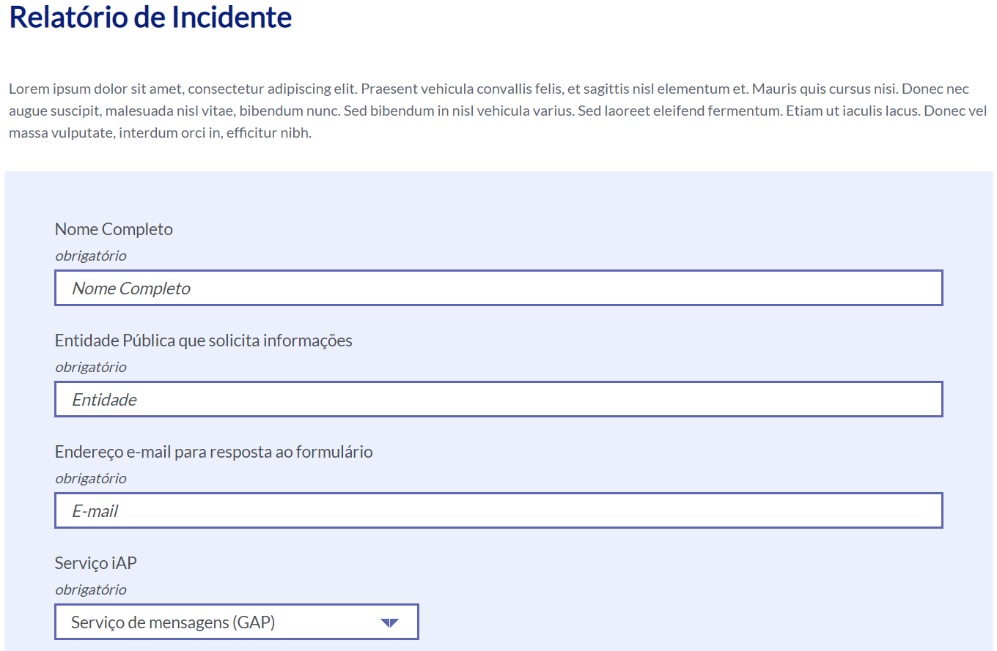
 | Listagem de evidências
 |  |  |  |  | Notas:
 |  |  |  |  | A sequência de tabulação entre campos segue a sequência de preenchimento. 1ª e 2ª imagem URL: https://www.iap.gov.pt/web/iap/relatorio-de-incidente 3ª e 4ª imagem URL: https://www.iap.gov.pt/web/iap/pedido-de-passagem-a-producao

3.2
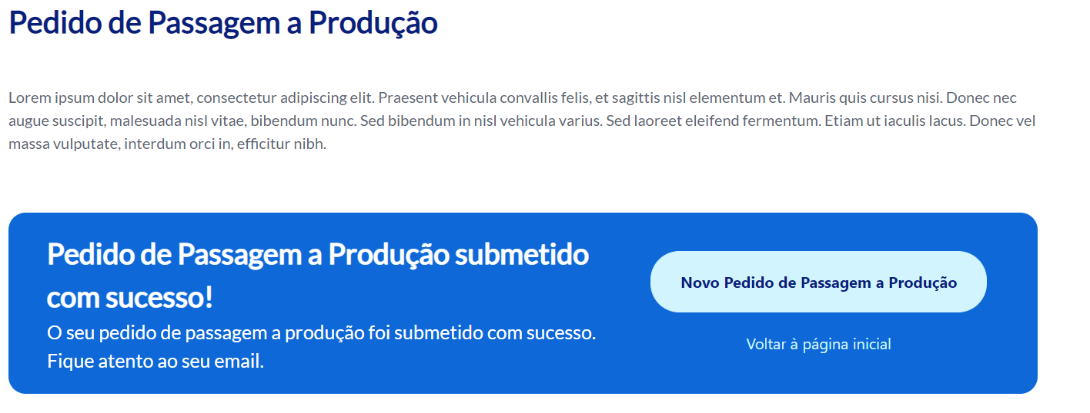
voltar à página inicial |  |  |  | 3 - RESPOSTA
 | S | N | NA
 | x |  |  | 3.2 Deve ser confirmado o sucesso da transação/envio de informação
 |  |  |  | O sucesso de uma transação deve ser claramente comunicado ao utilizador através de uma mensagem de confirmação.

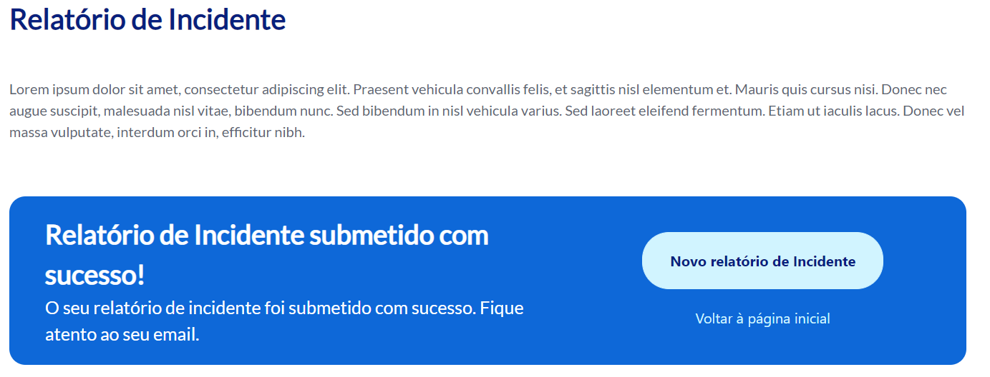
 | Listagem de evidências
 |  |  |  |  | Notas:
 |  |  |  |  | É apresentada uma mensagem de confirmação ao utilizador após a submissão do formulário. 1ª imagem URL:https://www.iap.gov.pt/web/iap/relatorio-de-incidente 2ª imagem URL: https://www.iap.gov.pt/web/iap/pedido-de-passagem-a-producao

4.1
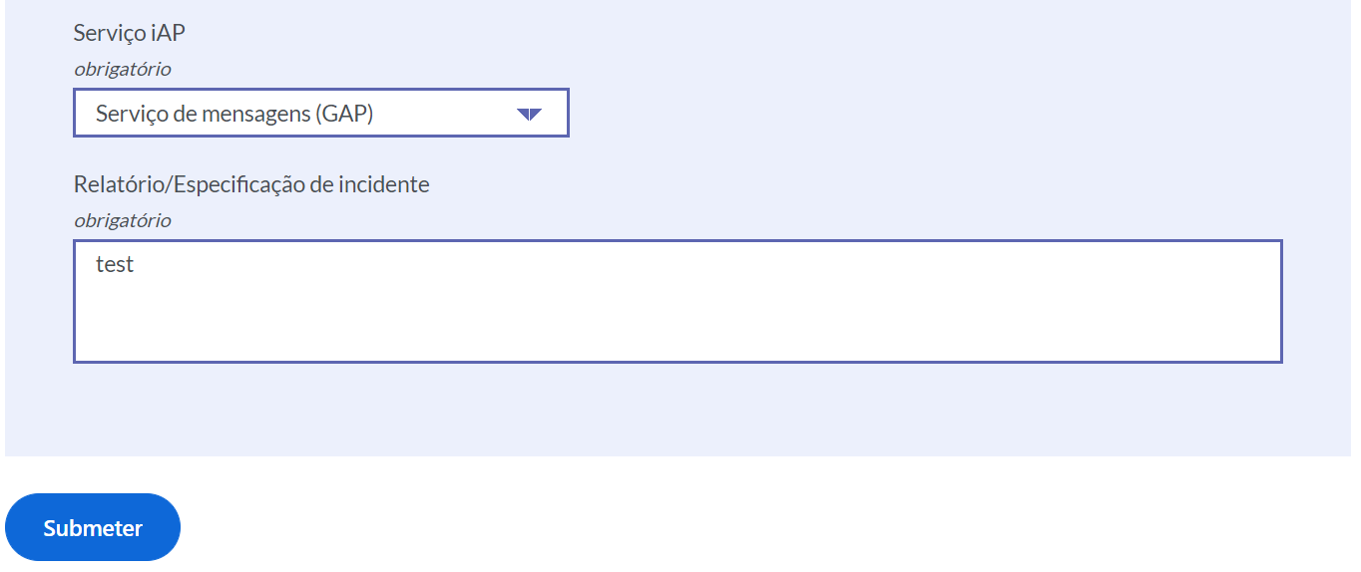
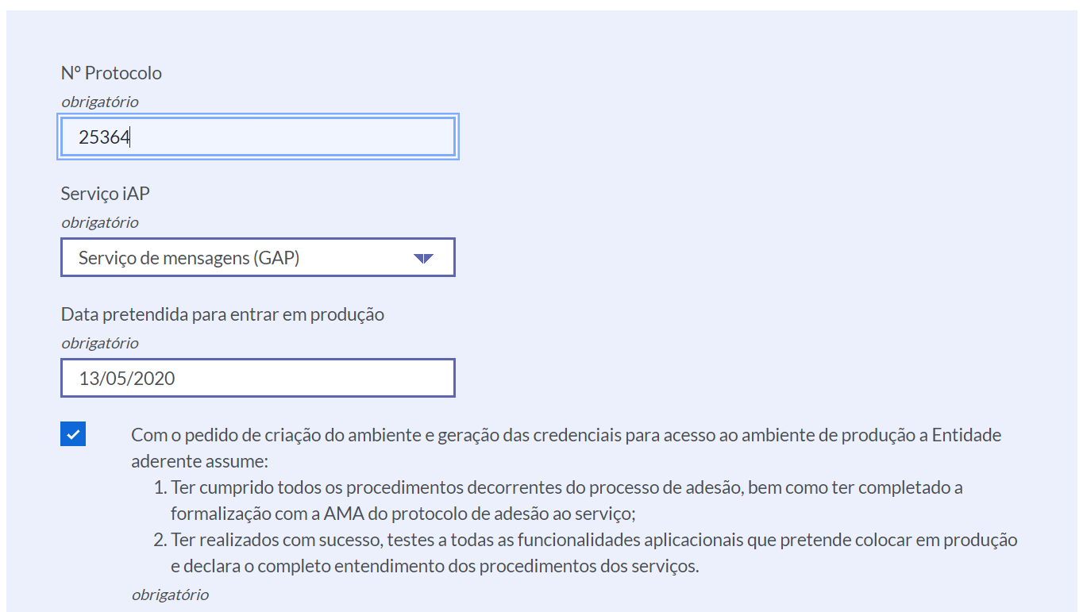
voltar à página inicial |  |  |  | 4 - ERROS
 | S | N | NA
 | x |  |  | 4.1 A informação já introduzida deve poder ser corrigida a qualquer momento
 |  |  |  | Toda a informação já transmitida pelo utilizador numa sessão pode ser corrigida, em qualquer momento, antes da transação ser finalizada.

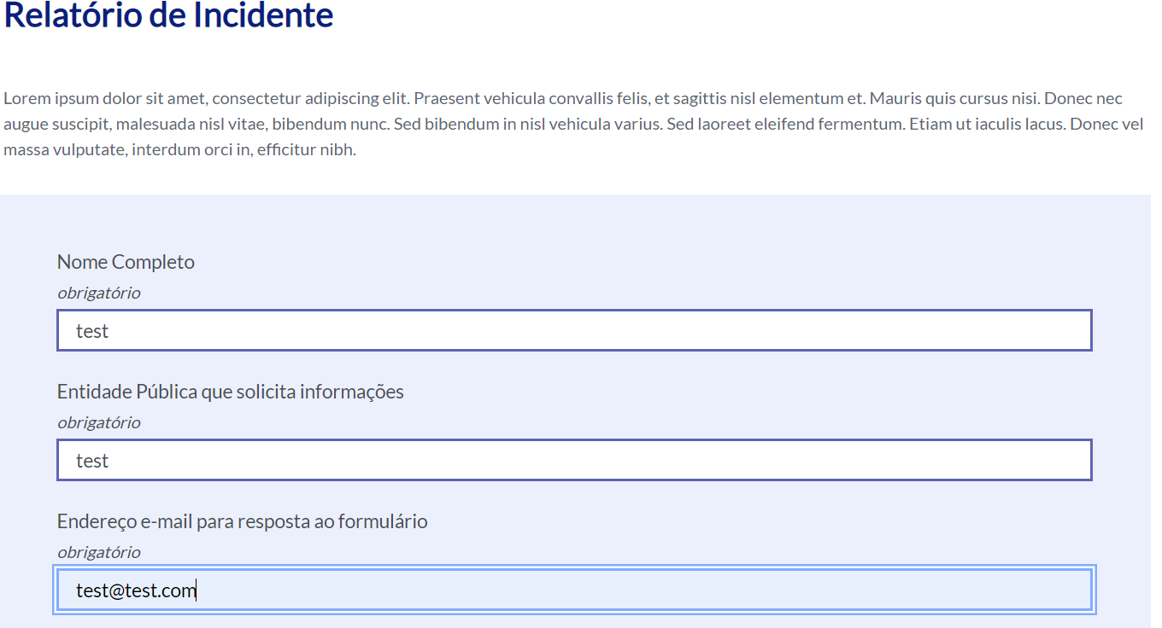
 | Listagem de evidências
 |  |  |  |  | Notas:
 |  |  |  |  | É possível corrigir a informação introduzida nos campos, a qualquer momento, antes da sua submissão. 1ª e 2ª imagem URL: https://www.iap.gov.pt/web/iap/pedido-informacao-tecnica 3ª imagem URL: https://www.iap.gov.pt/web/iap/pedido-de-passagem-a-producao

4.2
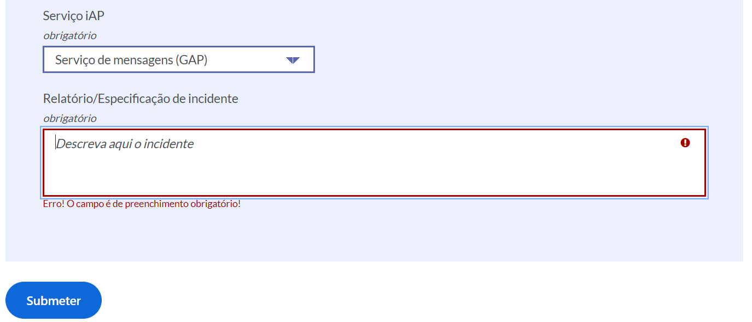
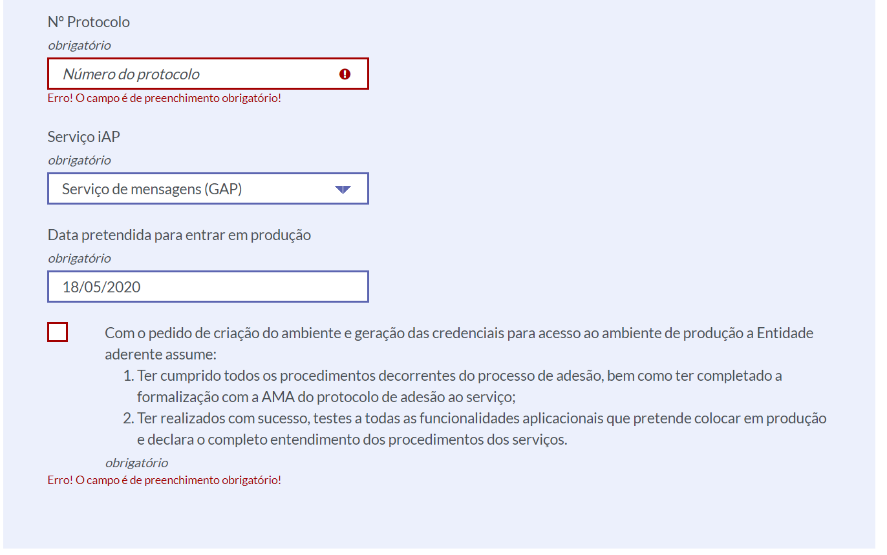
voltar à página inicial |  |  |  | 4 - ERROS
 | S | N | NA
 |  |  | x | 4.2 As ações destrutivas nunca devem ser permanentes; deve ser sempre possível desfazer a operação
 |  |  |  | O utilizador deve poder recuperar de qualquer ação que tenha tomado durante a sessão.

 | Listagem de evidências
 |  |  |  |  | Notas:
 |  |  |  |  | Nos formulários não existe situações "destrutivas" depois de submeter por exemplo não se pode cancelar, o que foi submetido. 1ª e 2ª imagem URL: https://www.iap.gov.pt/web/iap/pedido-informacao-tecnica 3ª imagem URL: https://www.iap.gov.pt/web/iap/pedido-de-passagem-a-producao

